Sheet1
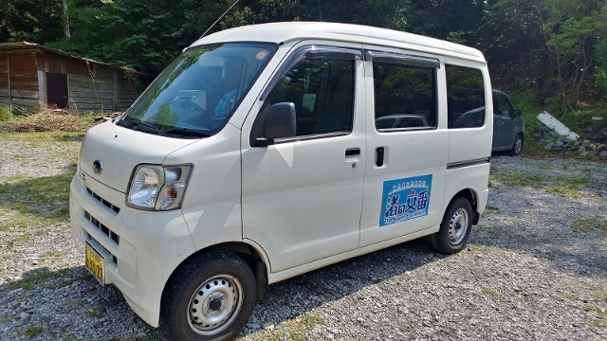 | 軽貨物車両：1台 | 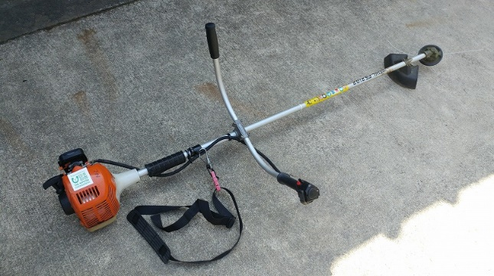 | 草刈機：4台

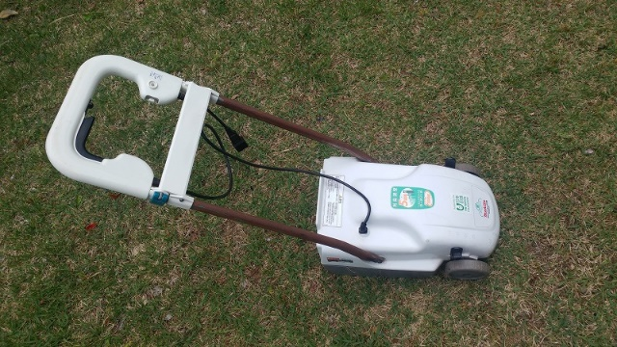 | 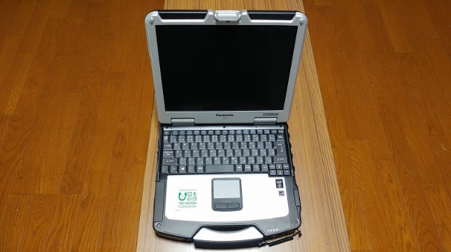 芝刈機：1台 |  | ノートパソコン：1台

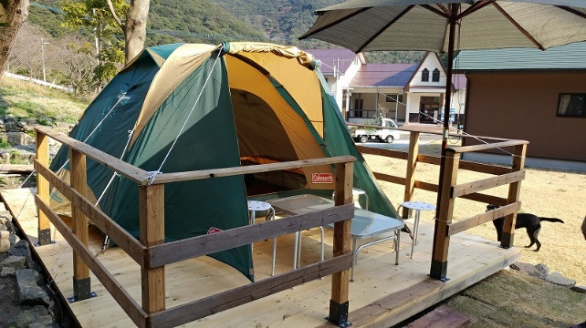 | キャンプテント：4張 | 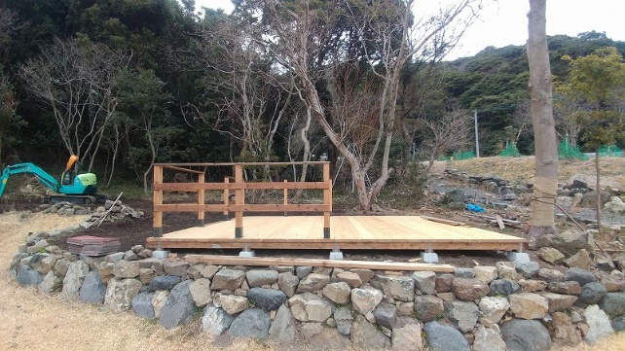 | ウッドテラス：1台

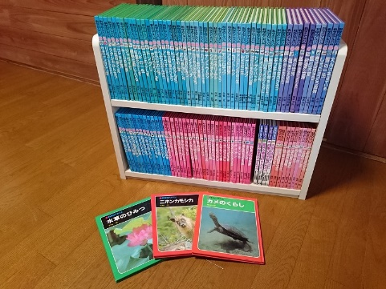 | 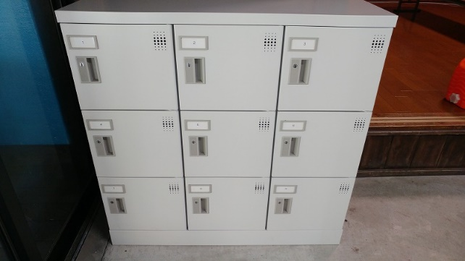 キッズライブラリー書籍：1式 |  | コインロッカー：2基

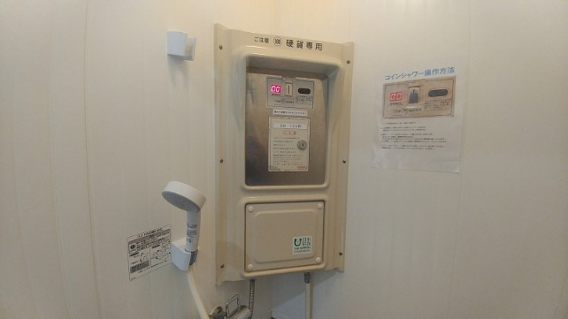 | コイン式シャワー：4基 | 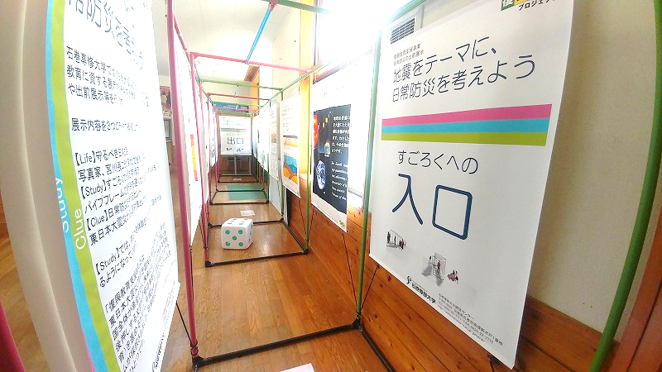 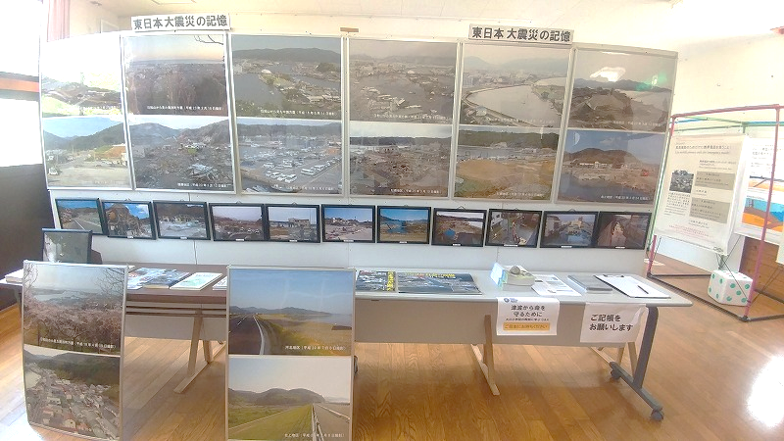 | 津波防災展示用地質模型：2基

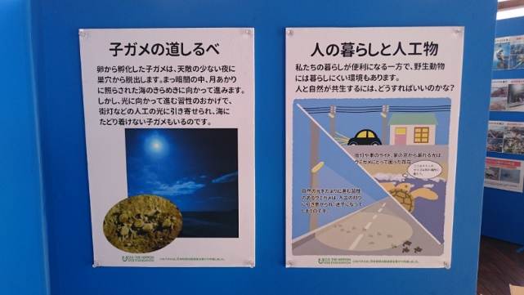 | 田ノ浦展示施設パネル：3台

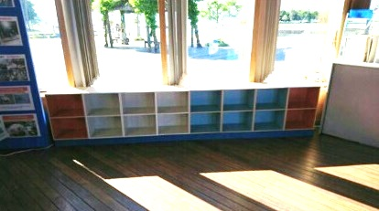 | 田ノ浦キッズライブラリー本棚等

